상품제안서
ST-402L 사각슬림접이식탁상손거울 | 상품코드: F02234

 |  |  |  |  |  |  | 02-412-0044 | www.easy1.co.kr
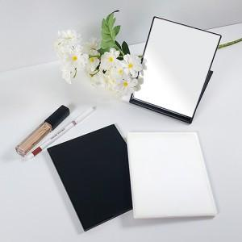 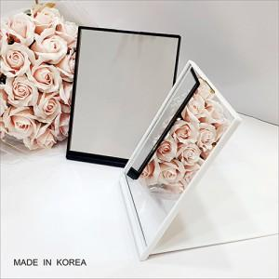

【상세/제작정보】

【인쇄/포장옵션】 | 실크, 풀칼라 / 포장불가능

【공급단가】 | 수량 | 300~ | 500~ | 1,000~ | 3,000~ | 5,000~
*VAT별도 | 단가 | 2,080원 | 2,040원 | 2,000원 | 1,920원 | 1,840원

【상품 URL】 | https://dev.easy1.co.kr:443/src/goods_detail.php?gdno=2234

